移動履歴サブ画面
システム名 |  |  | キッズコントロール | 編 |  |  | ドキュメント名 |  |  |  |  |  | 工程 |  | 外部設計 |  | 様式 | 基本設計
サブシステム名 |  |  | 履歴画面 |  |  |  | 機能名 | 移動履歴サブ画面 |  |  |  |  | 作成者 |  |  |  | 作成日付 | 2017-12-21
処理名 |  |  |  |  |  |  |  |  |  |  |  |  | 更新者 |  |  |  | 更新日付

8
１．画面レイアウト
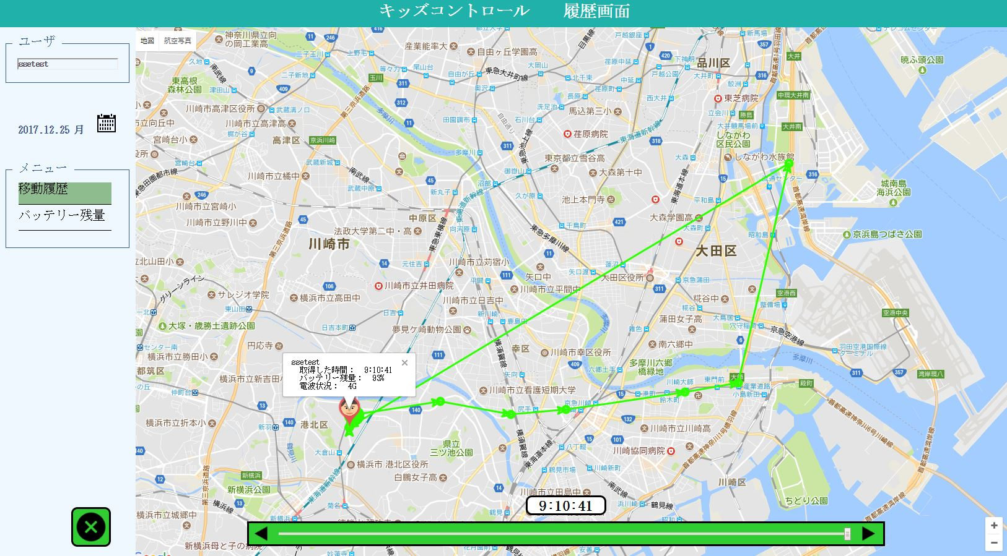
1

2

3
4

5

6

10
9

11

7
12

２．画面項目

 | 項番 | 項目名 |  |  |  | 概要 |  |  |  |  | 遷移先 |  |  |  | 処理

 | 1 | タイトル部 |  |  |  | 「キッズコントロール ユーザ設定画面」を表示します。

 | 2 | ユーザ名 |  |  |  | メイン画面で選択したユーザのユーザ名を表示します。

 | 3 | 日付・曜日 |  |  |  | カレンダーで選択した日付と曜日を[YYYY.MM.DD 曜日]の形式で表示します。 |  |  |  |  |  |  |  |  | 初期表示は操作当日の日時を表示します。

 | 4 | カレンダーボタン |  |  |  | カレンダーを表示します。 表示したい日を選択すると選択した日付１日分の履歴を表示しカレンダーを閉じます。 |  |  |  |  |  |  |  |  | 初期表示は操作当日の日時の月を表示します。

 | 5 | 移動履歴ボタン |  |  |  | 履歴：移動履歴サブ画面を表示します。 移動履歴画面が履歴の初期表示画面となります。 |  |  |  |  |  | 移動履歴サブ画面

 | 6 | バッテリー残量ボタン |  |  |  | 履歴：バッテリー残量サブ画面を表示します。 |  |  |  |  |  | バッテリー残量サブ画面

 | 7 | 閉じるボタン |  |  |  | 履歴画面を閉じます。 |  |  |  |  |  |  |  |  | 履歴画面をウィンドウ（タブ）ごと閉じます。

 | 8 | 履歴データ無しのメッセージ |  |  |  | 「履歴がありません。」のメッセージを表示します。 |  |  |  |  |  |  |  |  | カレンダーボタン(→4)で日付選択時に履歴データが取得できなかった場合に表示します。

 | 9 | 移動履歴 |  |  |  | メイン画面で選択したユーザの指定日付１日分の移動履歴を表示します。

 | 10 | ユーザ位置履歴 |  |  |  | 履歴位置を左クリックでユーザ名、取得時間、バッテリー残量、電波状況を表示します。 |  |  |  |  |  |  |  |  | 初期表示は最新の最終取得時間の履歴を表示します。

 | 11 | 移動履歴時間表示 |  |  |  | 移動履歴時間バー(→12)のつまみを動かすと移動履歴の取得時間表示が変更します。 |  |  |  |  |  |  |  |  | 初期表示はユーザ位置履歴(→10)同様、最終取得時間を表示します。

 | 12 | 移動履歴時間バー |  |  |  | バーのつまみをスライドするか左右のボタンで動かして移動履歴位置と移動履歴時間(→11)の表示を変更します。 |  |  |  |  |  |  |  |  | 初期表示はユーザ位置履歴(→10)同様、最終取得時間の為右端(最新)につまみが位置します。

 | ※1～8は共通な為、他シートでは省略します。

３．遷移元一覧

 | 項番 | 遷移元機能 |  |  | 遷移元 |  |  |  |  | 備考

 | 1 | バッテリー・移動履歴 |  |  |  | メイン画面 |  |  |  | ユーザ位置アイコン右クリック時に表示するメニュー

４．インターフェース一覧

 | 項番 | 項目名 |  |  | I/O | テーブル名称 |  |  | 物理名 |  |  |  |  | データ型 |  | サイズ （byte） | 備考

 | 1 | ユーザ名 |  |  | O | ユーザマスタ |  |  | ユーザ名 |  |  |  |  | 可変長文字列 |  | 30

 | 2 | 日付・曜日 |  |  | I/O | ユーザ位置履歴 |  |  | 取得日時 |  |  |  |  | 日付 |  |  | YYYYMMDDのみ

 | 3 | 取得した時間 |  |  | O | ユーザ位置履歴 |  |  | 取得日時 |  |  |  |  | 日付

 | 4 | バッテリー残量 |  |  | O | ユーザ位置履歴 |  |  | バッテリー残量 |  |  |  |  | 数値

 | 5 | 電波状況 |  |  | O | ユーザ位置履歴 |  |  | 電波状況 |  |  |  |  | 数値

 | 6 | 緯度 |  |  | O | ユーザ位置履歴 |  |  | 経緯度 |  |  |  |  | ポイント |  |  | 経緯度のX座標

 | 7 | 経度 |  |  | O | ユーザ位置履歴 |  |  | 経緯度 |  |  |  |  | ポイント |  |  | 経緯度のY座標

バッテリー残量サブ画面
システム名 |  |  | キッズコントロール | 編 |  |  | ドキュメント名 |  |  |  |  | 工程 |  | 外部設計 |  | 様式 | 基本設計
サブシステム名 |  |  | 履歴画面 |  |  |  | 機能名 | バッテリー残量サブ画面 |  |  |  | 作成者 |  |  |  | 作成日付 | 2017-12-21
処理名 |  |  |  |  |  |  |  |  |  |  |  | 更新者 |  |  |  | 更新日付

１．画面レイアウト
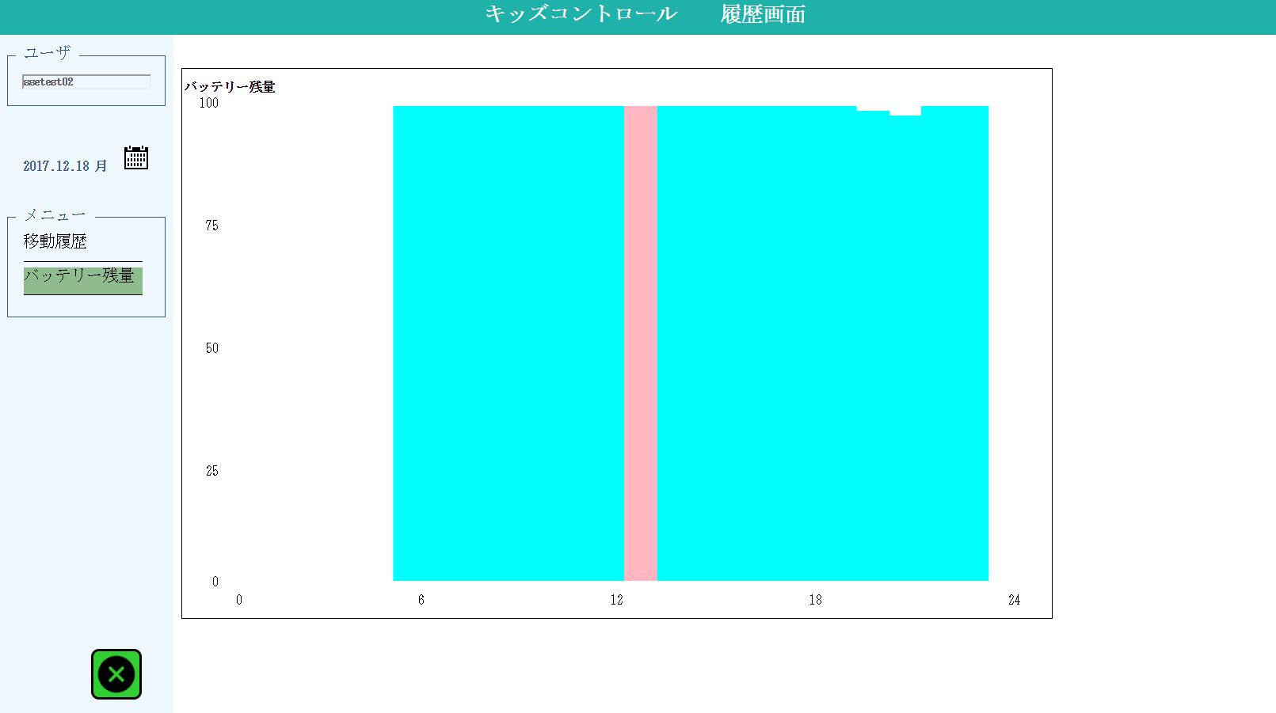

1

２．画面項目

 | 項番 | 項目名 |  |  |  | 概要 |  |  |  |  | 遷移先 |  |  | 処理

 | 1 | バッテリー残量グラフ |  |  |  | カレンダーで指定された日付の1日分のバッテリー残量をグラフ表示します。 X軸は時間（0～24）、Y軸はバッテリー残量％（0～100）を表示します。 |  |  |  |  |  |  |  | 通常の残量表示は水色で表示します。
 |  |  |  |  |  |  |  |  |  |  |  |  |  | 接続状況が切断の期間はピンク色で表示します。

３．遷移元一覧

 | 項番 | 遷移元機能 |  |  | 遷移元 |  |  |  |  | 備考

 | 1 | バッテリー・移動履歴 |  |  |  | メイン画面 |  |  |  | ユーザ位置アイコン右クリック時に表示するメニュー

４．インターフェース一覧

 | 項番 | 項目名 |  |  | I/O | テーブル名称 |  |  | 物理名 |  |  |  | データ型 |  | サイズ （byte） | 備考

 | 1 | 日付・曜日 |  |  | I/O | ユーザ位置履歴 |  |  | 取得日時 |  |  |  | 日付 |  |  | YYYYMMDDのみ

 | 2 | バッテリー残量 |  |  | O | ユーザ位置履歴 |  |  | バッテリー残量 |  |  |  | 数値

